Forside
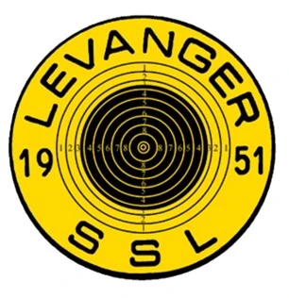 |  |  |  |  |  | Lagpåmelding NM-Veka, 50m rifle 2023
 |  |  |  |  |  | Torsbustaden 16.-19. juni 2023
Klubb: |  |  | Kontaktperson: |  |  |  |  | Mobil: |  |  | E-post:

Fyll ut antall lag klubben stiller med i hver klasse:
Øvelse/klasse | Åpen | Menn | Kvinner | Menn jr | Kvinner jr | Ungd. | R6 | R7 | R8 | R9 | Antall lag |  | Sum
50m liggende |  |  |  |  |  |  |  |  |  |  | 0 | x kr 300 = | kr 0
50m match |  |  |  |  |  |  |  |  |  |  | 0 | x kr 300 = | kr 0
50m match mix-lag |  |  |  |  |  |  |  |  |  |  | 0 | x kr 450 = | kr 0
Sum |  |  |  |  |  |  |  |  |  |  | 0 |  | kr 0

Påmeldingen sendes:
Påmeldingsfrist: |  |  | 2023-05-21
Startkontingent betales til konto: |  |  | 4202.30.12353
Påmelding blir ikke registrert før startkontingent er betalt.

Hvis lagene er tatt ut, er vi glad om dere registrerer navn på skyttere nå. Fyll ut navn på de påfølgende arkene.
Siste frist for å melde inn navn er 30 minutter før første skytter starter.

